test
Pinbar振幅 | 开仓方向 | 开仓时间 | 开仓价格 | 杠杆倍数 | 止盈线 | 止损线 | 平仓时间 | 平仓价格 | 持仓K线图
0.01 | 开多 | 2026-05-06 16:28:40 | 100 | 2 | 115 | 95 | 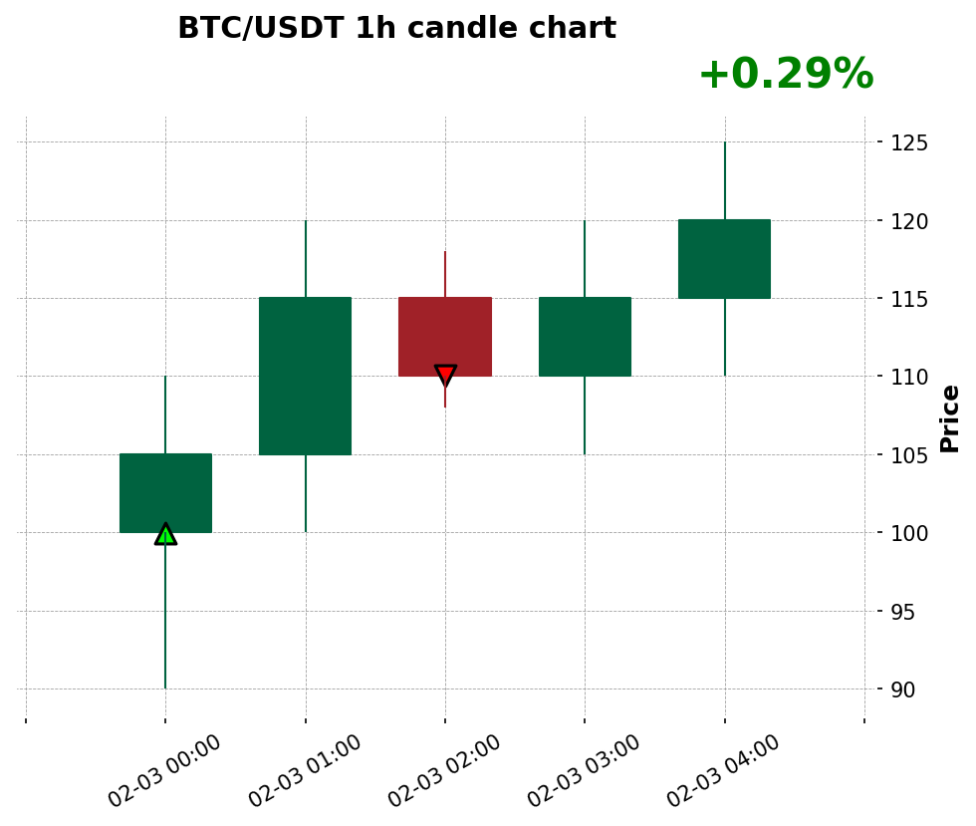 2026-05-06 17:00:00 | 110 | pictures/chart_20260506_162840.png

